exemple
Document créé pour exemple.
A chacun de voir le nombre de cours auxquels il est présent par semaine ce qui génère les km qui doivent pouvoir être justifiés si l’administration fiscale le demande.
La réduction d’impôt est de 66 % du montant des dons. La réduction s'applique dans la limite de 20 % du revenu imposable.
Cette possibilité est offerte aux encadrants de l'activité.
ADHERENT A LA SECTION KARATE FOYER LAIQUE DE LANESTER
NOM PRENOM | adresse personnelle |  | Distance Domicile FLL (VIA MICHELIN)
lieu des entrainements | 4 rue Gérard Philipe 56260 LANESTER |  |  | 2.0 km
je soussigné |  | certifie renoncer au remboursement des frais ci-dessous
et les laisser à l'association en tant que don.
 | signature :
Entrainements & stages karaté
2023-01-07 | Entr | Dojo | 4 km A/R
2023-01-13 | stage | XXXX |  | Entrainement | 288 Km A/R | somme potentionnellement déductible :
2023-01-14 | Entr | Dojo | 4 km A/R
2023-01-20 | Entr | Dojo | 4 km A/R | Stages | 4 Km A/R | Total don | 66%
2023-01-21 | Entr | Dojo | 4 km A/R |  |  | 266.71 € | 176.03 €
2023-01-27 | Entr | Dojo | 4 km A/R
2023-01-28 | stage | Dojo | 4 km A/R | TOTAL km | 292 km A/R
2023-02-03 | Entr | Dojo | 4 km A/R | 0.636 du km |  | votre contrainte :
2023-02-04 | Entr | Dojo | 4 km A/R |  |  | faire le relevé de vos déplacements au club et / ou en stages… (un double sera à fournir au FLL);
2023-02-10 | Entr | Dojo | 4 km A/R | FRAIS DECLARES | 185.71 € | etre pret à répondre à l'administration fiscale;
2023-02-11 | Entr | Dojo | 4 km A/R | COTISATION | 81.00 € | faire la déclaration du montant du don au Président de section chaque année pour obtenir le document cerfa
2023-02-17 | Entr | Dojo | 4 km A/R | total | 266.71 €
2023-02-24 | Entr | Dojo | 4 km A/R |  |  | Ce que fait le FLL :
2023-03-03 | Entr | Dojo | 4 km A/R |  |  | vous délivre le CERFA attestant du don
2023-03-04 | Entr | Dojo | 4 km A/R |  |  | conserve les justificatifs que vous lui fournissez, Le FLL doit pouvoir répondre à l'administration fiscale en cas de contrôle.
EXEMPLE
sur 2 entrainements par semaine
2023-03-10 | Entr | Dojo | 4 km A/R |  |  | déclare les dons perçus dans le cadre de l'arreté de sa comptabilité par le cabinet comptable.
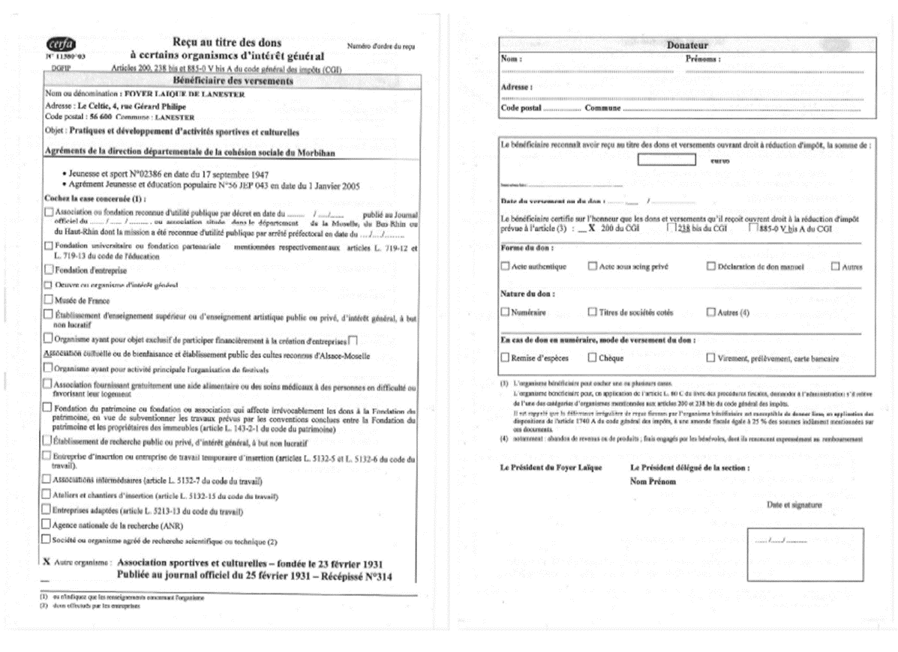
2023-03-11 | Entr | Dojo | 4 km A/R
2023-03-17 | Entr | Dojo | 4 km A/R
2023-03-18 | Entr | Dojo | 4 km A/R
2023-03-24 | Entr | Dojo | 4 km A/R
2023-03-25 | Entr | Dojo | 4 km A/R
2023-03-31 | Entr | Dojo | 4 km A/R
2023-04-01 | Entr | Dojo | 4 km A/R
2023-04-07 | Entr | Dojo | 4 km A/R
2023-04-08 | Entr | Dojo | 4 km A/R
2023-04-14 | Entr | Dojo | 4 km A/R
2023-04-15 | Entr | Dojo | 4 km A/R
2023-04-21 | Entr | Dojo | 4 km A/R
2023-04-28 | Entr | Dojo | 4 km A/R
2023-05-05 | Entr | Dojo | 4 km A/R
2023-05-12 | Entr | Dojo | 4 km A/R
2023-05-13 | Entr | Dojo | 4 km A/R
2023-05-19 | Entr | Dojo | 4 km A/R
2023-05-20 | Entr | Dojo | 4 km A/R
2023-05-26 | Entr | Dojo | 4 km A/R
2023-05-27 | Entr | Dojo | 4 km A/R
2023-06-02 | Entr | Dojo | 4 km A/R
2023-06-03 | Entr | Dojo | 4 km A/R
2023-06-09 | Entr | Dojo | 4 km A/R
2023-06-10 | Entr | Dojo | 4 km A/R
2023-06-16 | Entr | Dojo | 4 km A/R
2023-06-17 | Entr | Dojo | 4 km A/R
2023-06-23 | Entr | Dojo | 4 km A/R
2023-06-24 | Entr | Dojo | 4 km A/R
2023-06-30 | Entr | Dojo | 4 km A/R
2023-07-01 | Entr | Dojo | 4 km A/R
2023-07-07 | Entr | Dojo | 4 km A/R
2023-07-08 | Entr | Dojo | 4 km A/R
2023-09-16 | Entr | Dojo | 4 km A/R
2023-09-22 | Entr | Dojo | 4 km A/R
2023-09-23 | Entr | Dojo | 4 km A/R
2023-09-29 | Entr | Dojo | 4 km A/R
2023-09-30 | Entr | Dojo | 4 km A/R
2023-10-06 | Entr | Dojo | 4 km A/R
2023-10-07 | Entr | Dojo | 4 km A/R
2023-10-13 | Entr | Dojo | 4 km A/R
2023-10-14 | Entr | Dojo | 4 km A/R
2023-10-20 | Entr | Dojo | 4 km A/R
2023-10-21 | Entr | Dojo | 4 km A/R
2023-10-27 | Entr | Dojo | 4 km A/R
2023-11-03 | Entr | Dojo | 4 km A/R
2023-11-10 | Entr | Dojo | 4 km A/R
2023-11-11 | Entr | Dojo | 4 km A/R
2023-11-17 | Entr | Dojo | 4 km A/R
2023-11-18 | Entr | Dojo | 4 km A/R
2023-11-24 | Entr | Dojo | 4 km A/R
2023-11-25 | Entr | Dojo | 4 km A/R
2023-12-01 | Entr | Dojo | 4 km A/R
2023-12-02 | Entr | Dojo | 4 km A/R
2023-12-08 | Entr | Dojo | 4 km A/R
2023-12-09 | Entr | Dojo | 4 km A/R
2023-12-15 | Entr | Dojo | 4 km A/R
2023-12-16 | Entr | Dojo | 4 km A/R
2023-12-22 | Entr | Dojo | 4 km A/R

